步骤
一、账号网址密码
店铺网址

二、操作流程
网址 | https://f1.shengejing.com/index.php?someday=2023-03-01&dd=20230301&tab=10&func=order&iid=
对应视频
生意经-销售分析-订单总览-任意日选择对应日期-按主订单下载

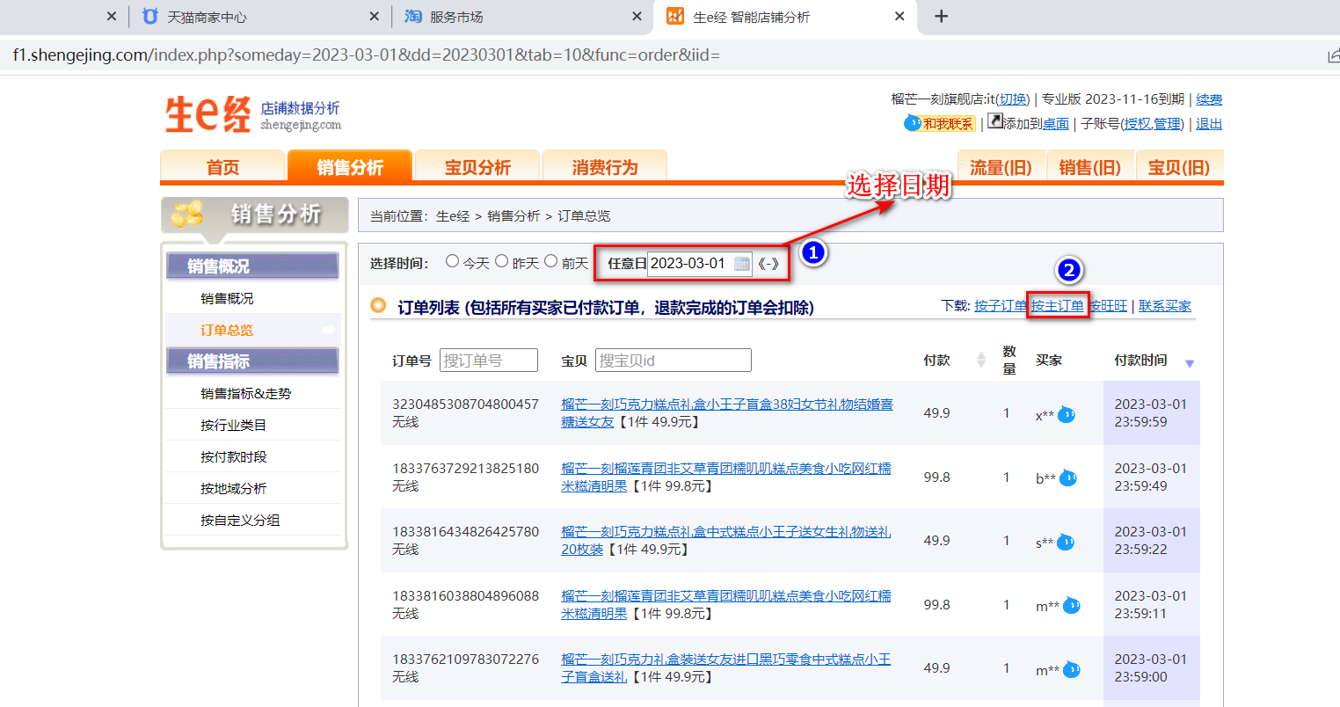

最后将导出或下载后的数据插入到数据库中 每个月运行一次

